start

MATERIAL DATA |  | NOTIFICATIONS DATA |  | EQUIPMENT DATA |  | SUPPLIERS DATA |  | CLIMATE ENVIRONMENT DATA

 | Material.txt

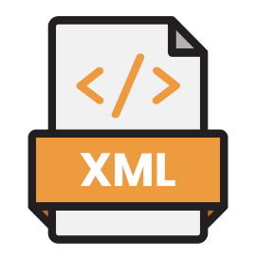


 |  |  |  |  |  |  | Suppliers.csv |  | Climate_Data.json
 |  |  | Notifications.xml |  | Equipement.xlsx


 | Table MARD
Matière Première
Fournisseurs
Climat
Équipements
Notifications


 |  |  |  |  |  |  | Web Scraping |  | Web Scraping
 |  |  | Table QMEL |  | Web Scraping


 | Web Scraping

 | OCR

